Resumen
 | 2021-12-01 | 2023-10-01 | 2024-06-01 | 2024-08-06 | 2024-09-03 | 2024-10-08 | 2024-12-04 | 2025-01-06 | 2025-02-06 | 2025-03-06 | 2025-04-13 | 2025-05-05 | 2025-06-09 | 2025-07-05 | 2025-08-06 | 2025-09-05 | 2025-10-12 | 2025-11-07 | 2025-12-07 | 2026-01-12 | 2026-02-11 | 2026-03-12 | 2026-04-06 | 2026-05-11 | 2026-06-07 | 2026-07-05
Casa | €15,000.00 | €28,843.00 | €31,007.45 | €31,525.18 | €31,785.41 | €32,046.55 | €32,608.74 | €34,313.56 | €34,619.23 | €34,925.74 | €35,233.10 | €35,541.31 | €35,850.37 | €36,160.28 | €36,471.05 | €36,782.68 | €37,095.17 | €37,408.52 | €37,768.61 | €38,129.38 | €38,490.83 | €48,852.96 | €49,215.78 | €49,579.28 | €39,943.47 | €40,308.34
Inmueble | €0.00 | €19,071.50 | €20,000.00 | €20,000.00 | €20,234.32 | €20,470.50 | €20,470.50 | €20,825.65 | €20,945.12 | €21,064.55 | €21,184.26 | €21,304.25 | €21,424.52 | €21,545.07 | €21,665.90 | €21,787.02 | €21,908.41 | €22,030.09 | €22,152.05 | €22,274.29 | €22,396.82 | €22,519.64 | €22,642.74 | €22,766.12 | €22,883.55 | €23,001.30
Hereditas | €0.00 | €0.00 | €0.00 | €8,000.00 | €8,000.00 | €7,680.00 | €6,363.50 | €15,919.50 | €16,523.85 | €16,160.85 | €16,790.39 | €17,219.36 | €17,738.50 | €18,279.97 | €18,926.37 | €18,845.20 | €19,136.19 | €19,756.99 | €20,312.42 | €20,757.92 | €22,318.76 | €23,239.07 | €26,936.07 | €27,504.73 | €28,384.22 | €27,559.88
RF | €17,010.00 | €23,252.00 | €23,251.97 | €21,074.69 | €22,784.73 | €23,391.62 | €25,240.08 | €29,592.03 | €31,497.21 | €32,973.37 | €28,946.33 | €32,000.90 | €35,435.01 | €29,087.09 | €31,861.69 | €33,006.82 | €27,612.33 | €28,798.70 | €30,758.73 | €31,261.56 | €31,061.39 | €30,416.32 | €30,178.51 | €30,855.50 | €32,219.09 | €36,661.74
PP | €3,865.99 | €4,773.00 | €7,728.00 | €7,380.47 | €8,001.98 | €8,042.52 | €8,515.91 | €8,316.19 | €8,456.98 | €8,145.08 | €7,442.64 | €7,892.00 | €8,311.38 | €8,666.30 | €8,673.43 | €8,928.38 | €8,969.58 | €9,179.70 | €9,355.62 | €10,969.93 | €10,737.67 | €10,684.41 | €10,364.64 | €11,494.69 | €11,938.75 | €11,975.70
PIAS | €2,879.05 | €5,800.00 | €9,992.00 | €9,938.93 | €10,540.65 | €10,700.90 | €0.00 | €0.00 | €0.00 | €0.00 | €0.00 | €0.00 | €0.00 | €0.00 | €0.00 | €0.00 | €0.00 | €0.00 | €0.00 | €0.00 | €0.00 | €0.00 | €0.00 | €0.00 | €0.00 | €0.00
Crypto | €4,400.00 | €630.00 | €1,370.00 | €1,370.00 | €1,140.04 | €1,315.78 | €2,200.00 | €2,200.00 | €1,982.00 | €1,935.08 | €1,777.00 | €1,935.76 | €2,184.90 | €2,184.90 | €2,320.48 | €2,336.04 | €2,336.04 | €2,152.21 | €1,636.42 | €1,636.42 | €1,156.47 | €1,256.13 | €1,256.13 | €1,256.13 | €1,405.99 | €1,180.94
CASH | €37,320.00 | €8,527.00 | €20,112.29 | €12,035.43 | €14,556.22 | €17,074.26 | €31,141.53 | €9,458.36 | €10,771.15 | €11,914.89 | €11,206.19 | €13,677.85 | €15,779.51 | €25,872.34 | €28,188.91 | €29,448.66 | €33,216.15 | €34,100.45 | €32,645.79 | €27,373.95 | €25,745.78 | €14,577.71 | €15,357.43 | €21,421.81 | €31,601.95 | €30,761.02
Total | €80,475.04 | €90,896.50 | €113,461.71 | €111,324.70 | €117,043.34 | €120,722.13 | €126,540.26 | €120,625.29 | €124,795.54 | €127,119.56 | €122,579.91 | €129,571.42 | €136,724.18 | €141,795.95 | €148,107.83 | €151,134.80 | €150,273.87 | €153,426.65 | €154,629.64 | €152,403.45 | €151,907.72 | €151,546.24 | €155,951.30 | €164,878.26 | €168,377.01 | €171,448.91

 | 2021-12-01 | 2023-10-01 | 2024-06-01 | 2024-08-08 | 2024-09-03 | 2024-10-08 | 2024-12-04 | 2024-01-06 | 2024-02-06 | 2024-03-06 | 2025-04-13 | 2025-05-05 | 2025-06-09 | 2025-07-05 | 2025-08-06 | 2025-09-05 | 2025-10-12 | 2025-11-07 | 2025-12-07 | 2026-01-12 | 2026-02-11 | 2026-03-12 | 2026-04-06 | 2026-05-11 | 2026-06-07 | 2026-07-05
Casa | 18.64% | 31.73% | 27.33% | 28.32% | 27.16% | 26.55% | 25.77% | 28.45% | 27.74% | 27.47% | 28.74% | 27.43% | 26.22% | 25.50% | 24.62% | 24.34% | 24.69% | 24.38% | 24.43% | 25.02% | 25.34% | 32.24% | 31.56% | 30.07% | 23.72% | 23.51%
Inmueble | 0.00% | 20.98% | 17.63% | 17.97% | 17.29% | 16.96% | 16.18% | 17.26% | 16.78% | 16.57% | 17.28% | 16.44% | 15.67% | 15.19% | 14.63% | 14.42% | 14.58% | 14.36% | 14.33% | 14.62% | 14.74% | 14.86% | 14.52% | 13.81% | 13.59% | 13.42%
Hereditas | 0.00% | 0.00% | 0.00% | 7.19% | 6.84% | 6.36% | 5.03% | 13.20% | 13.24% | 12.71% | 13.70% | 13.29% | 12.97% | 12.89% | 12.78% | 12.47% | 12.73% | 12.88% | 13.14% | 13.62% | 14.69% | 15.33% | 17.27% | 16.68% | 16.86% | 16.07%
RF | 21.14% | 25.58% | 20.49% | 18.93% | 19.47% | 19.38% | 19.95% | 24.53% | 25.24% | 25.94% | 23.61% | 24.70% | 25.92% | 20.51% | 21.51% | 21.84% | 18.37% | 18.77% | 19.89% | 20.51% | 20.45% | 20.07% | 19.35% | 18.71% | 19.14% | 21.38%
PP | 4.80% | 5.25% | 6.81% | 6.63% | 6.84% | 6.66% | 6.73% | 6.89% | 6.78% | 6.41% | 6.07% | 6.09% | 6.08% | 6.11% | 5.86% | 5.91% | 5.97% | 5.98% | 6.05% | 7.20% | 7.07% | 7.05% | 6.65% | 6.97% | 7.09% | 6.98%
PIAS | 3.58% | 6.38% | 8.81% | 8.93% | 9.01% | 8.86% | 0.00% | 0.00% | 0.00% | 0.00% | 0.00% | 0.00% | 0.00% | 0.00% | 0.00% | 0.00% | 0.00% | 0.00% | 0.00% | 0.00% | 0.00% | 0.00% | 0.00% | 0.00% | 0.00% | 0.00%
Crypto | 5.47% | 0.69% | 1.21% | 1.23% | 0.97% | 1.09% | 1.74% | 1.82% | 1.59% | 1.52% | 1.45% | 1.49% | 1.60% | 1.54% | 1.57% | 1.55% | 1.55% | 1.40% | 1.06% | 1.07% | 0.76% | 0.83% | 0.81% | 0.76% | 0.84% | 0.69%
CASH | 46.37% | 9.38% | 17.73% | 10.81% | 12.44% | 14.14% | 24.61% | 7.84% | 8.63% | 9.37% | 9.14% | 10.56% | 11.54% | 18.25% | 19.03% | 19.49% | 22.10% | 22.23% | 21.11% | 17.96% | 16.95% | 9.62% | 9.85% | 12.99% | 18.77% | 17.94%
Total | 100.00% | 112.95% | 140.99% | 138.33% | 145.44% | 150.01% | 157.24% | 149.89% | 155.07% | 157.96% | 152.32% | 161.01% | 169.90% | 176.20% | 184.04% | 187.80% | 186.73% | 190.65% | 192.15% | 189.38% | 188.76% | 188.31% | 193.79% | 204.88% | 209.23% | 213.05%

Patrimonio ARS
Total Percentage
Patrimonio ARS

2021-12
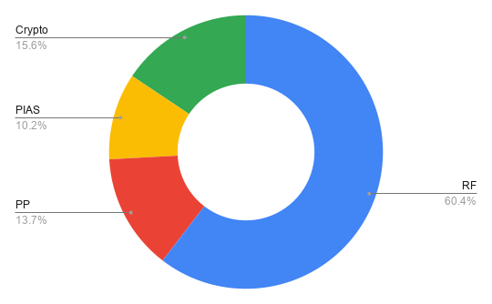
 |  |  | Date | 2021-11-12

Tipo Activo | Activo | Cantidad | NAV | Broker
RF | BBVA | 1692 | 10366 | BBVA
RF | IAG | 650 | 1265 | BBVA
RF | TUB | 700 | 114 | BBVA
PP | Plan Pensiones |  | 3865.99 | BBVA | 427.83
PIAS | PIAS |  | 2879.05 | NN
RF | Fondos |  | 5265 | BKT
Crypto | EARN |  | 500 | Crypto
Crypto | Metamask |  | 800 | Crypto
Crypto | WANA |  | 100 | Crypto
Crypto | AXIE |  | 3000 | Crypto
CASH | Cta Remunerada 0.2% |  | 10020 | NN
CASH | Cta Remunerada 5% |  | 11400 | BKT
CASH | CASH |  | 15900 | BBVA
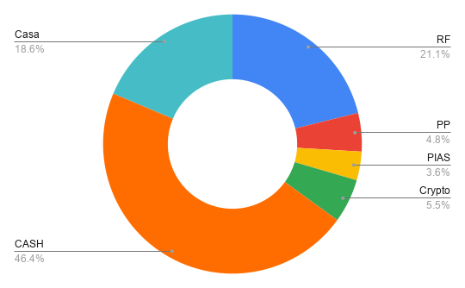
Casa | 3C |  | 15000

 |  | RF | 17,010.00 | 25.979%
 |  | PP | 3,865.99 | 5.905%
 |  | PIAS | 2,879.05 | 4.397%
 |  | Crypto | 4,400.00 | 6.720%
 |  | CASH | 37,320.00 | 56.999%
 |  |  | 65,475.04

 |  | RF | 17,010.00 | 21.137%
 |  | PP | 3,865.99 | 4.804%
 |  | PIAS | 2,879.05 | 3.578%
 |  | Crypto | 4,400.00 | 5.468%
 |  | CASH | 37,320.00 | 46.375%
 |  | Casa | 15,000.00 | 18.639%
 |  |  | 80,475.04

2023-10
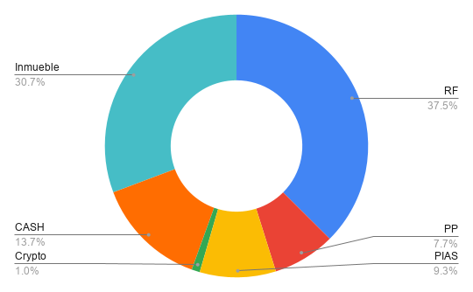
 |  |  | Date | 2023-10-21

Tipo Activo | Activo | Cantidad | NAV | Broker
RF | BBVA | 1692 | 12757 | BBVA
RF | IAG | 650 | 1031 | BBVA
RF | TUB | 250 | 716 | BBVA
RF | Grifols | 180 | 1878 | BBVA
PP | Plan Pensiones |  | 4773 | BKT
PIAS | PIAS |  | 5800 | NN
RF | Fondos |  | 6870 | BKT
Crypto | EARN |  | 630 | Crypto
Crypto | Metamask |  | 0 | Crypto
Crypto | WANA |  | 0 | Crypto
Crypto | AXIE |  | 0 | Crypto
CASH | Comun |  | 1542 | BKT
CASH | Antonio |  | 5106 | BKT
CASH | CASH |  | 1879 | BBVA
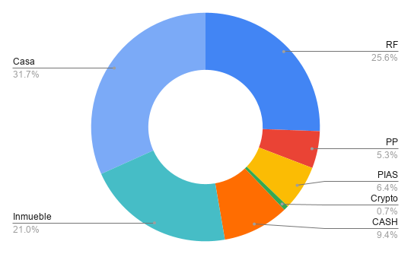
Inmueble | AQ |  | 19071.5
Casa | 3C |  | 28843

 |  | RF | 23,252.00 | 37.471%
 |  | PP | 4,773.00 | 7.692%
 |  | PIAS | 5,800.00 | 9.347%
 |  | Crypto | 630.00 | 1.015%
 |  | CASH | 8,527.00 | 13.741%
 |  | Inmueble | 19,071.50 | 30.734%
 |  |  | $62,053.50

 |  | RF | 23,252.00 | 25.581%
 |  | PP | 4,773.00 | 5.251%
 |  | PIAS | 5,800.00 | 6.381%
 |  | Crypto | 630.00 | 0.693%
 |  | CASH | 8,527.00 | 9.381%
 |  | Inmueble | 19,071.50 | 20.982%
 |  | Casa | 28,843.00 | 31.732%
 |  |  | $90,896.50

2024-06-13
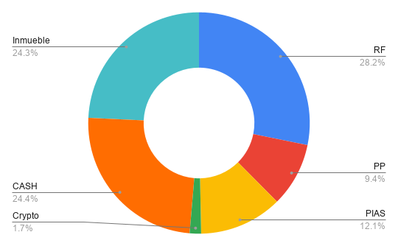
 |  |  | Date | 2024-06-13

Tipo Activo | Activo | Cantidad | NAV | Broker
RF | BBVA | 792 | 7346.59 | BBVA
RF | IAG | 650 | 1294.48 | BBVA
RF | TUB | 250 | 807.5 | BBVA
RF | Grifols | 180 | 1679.4 | BBVA
RF | BKT | 180 | 1392 | BKT
PP | Plan Pensiones |  | 7728 | BKT
PIAS | SIALP |  | 7906 | NN
PIAS | PIAS |  | 2086 | BKT
RF | Fondos |  | 10732 | BKT
Crypto | EARN |  | 1370 | Crypto
Crypto | Metamask |  | 0 | Crypto
Crypto | WANA |  | 0 | Crypto
Crypto | AXIE |  | 0 | Crypto
CASH | Comun |  | 1190 | BKT
CASH | Antonio |  | 3400 | BKT
CASH | CASH |  | 1846.74 | SAN
CASH | CASH |  | 9955.61 | ING
CASH | CASH |  | 3719.94 | BBVA
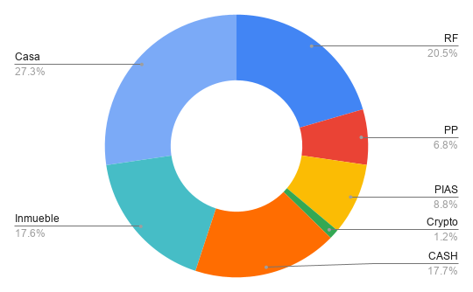
Inmueble | AQ |  | 20000
Casa | 3C |  | 31007.45

 |  | RF | 23,251.97 | 28.200%
 |  | PP | 7,728.00 | 9.372%
 |  | PIAS | 9,992.00 | 12.118%
 |  | Crypto | 1,370.00 | 1.662%
 |  | CASH | 20,112.29 | 24.392%
 |  | Inmueble | 20,000.00 | 24.256%
 |  |  | $82,454.26

 |  | RF | 23,251.97 | 20.493%
 |  | PP | 7,728.00 | 6.811%
 |  | PIAS | 9,992.00 | 8.806%
 |  | Crypto | 1,370.00 | 1.207%
 |  | CASH | 20,112.29 | 17.726%
 |  | Inmueble | 20,000.00 | 17.627%
 |  | Casa | 31,007.45 | 27.329%
 |  |  | $113,461.71

2024-08-06
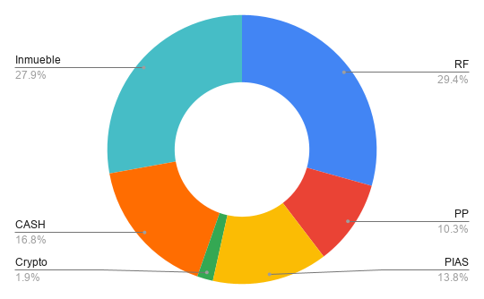
 |  |  | Date | 2024-08-06

Tipo Activo | Activo | Cantidad | NAV | Broker
RF | BBVA | 792 | 6884.06 | BBVA
RF | IAG | 650 | 1232.73 | BBVA
RF | TUB | 0 | 0 | BBVA
RF | Grifols | 180 | 1587.96 | BBVA
RF | BKT | 120 | 861.36 | BKT
PP | Plan Pensiones |  | 7380.47 | BKT
PIAS | SIALP |  | 7904.82 | NN
PIAS | PIAS |  | 2034.11 | BKT
RF | Fondos |  | 10508.58 | BKT
Crypto | EARN |  | 1370 | Crypto
Crypto | Metamask |  | 0 | Crypto
Crypto | WANA |  | 0 | Crypto
Crypto | AXIE |  | 0 | Crypto
CASH | Comun |  | 1012.67 | RuralVia
CASH | Comun |  | 650.55 | BKT
CASH | Antonio |  | 941.72 | BKT
CASH | CASH |  | 1661.46 | SAN
CASH | CASH |  | 3932.62 | ING
CASH | CASH |  | 3836.41 | BBVA
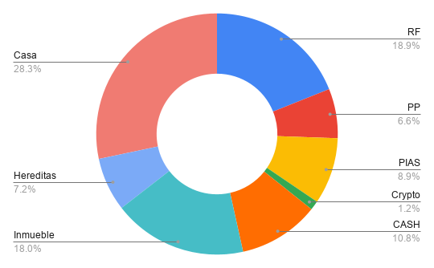
Inmueble | AQ |  | 20000
Hereditas |  |  | 8000
Casa | 3C |  | 31525.18

 |  | RF | 21,074.69 | 26.410%
 |  | PP | 7,380.47 | 9.249%
 |  | PIAS | 9,938.93 | 12.455%
 |  | Crypto | 1,370.00 | 1.717%
 |  | CASH | 12,035.43 | 15.082%
 |  | Inmueble | 20,000.00 | 25.063%
 |  | Hereditas | 8,000.00
 |  |  | $79,799.52

 |  | RF | 21,074.69 | 18.931%
 |  | PP | 7,380.47 | 6.630%
 |  | PIAS | 9,938.93 | 8.928%
 |  | Crypto | 1,370.00 | 1.231%
 |  | CASH | 12,035.43 | 10.811%
 |  | Inmueble | 20,000.00 | 17.965%
 |  | Casa | 31,525.18 | 28.318%
 |  | Hereditas | 8,000.00 | 7.186%
 |  |  | $111,324.70

2024-09-03
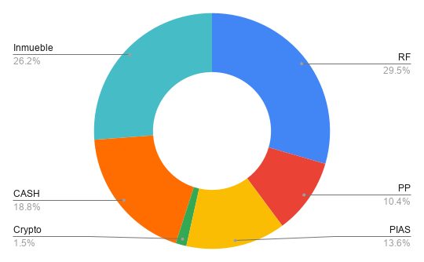
 |  |  | Date | 2024-09-03

Tipo Activo | Activo | Cantidad | NAV | Broker
RF | BBVA | 792 | 7373.52 | BBVA
RF | IAG | 0 | 1403 | BBVA
RF | TUB |  | 0 | BBVA
RF | Grifols | 180 | 1773 | BBVA
RF | BKT | 120 | 950.88 | BKT
PP | Plan Pensiones |  | 8001.98 | BKT
PIAS | SIALP |  | 8430.47 | NN
PIAS | PIAS |  | 2110.18 | BKT
RF | Fondos |  | 11284.33 | BKT
Crypto | EARN |  | 1140.04 | Crypto
Crypto | Metamask |  | 0 | Crypto
Crypto | WANA |  | 0 | Crypto
Crypto | AXIE |  | 0 | Crypto
CASH | Comun |  | 1012.67 | RuralVia
CASH | Comun |  | 118.315 | BKT
CASH | Antonio |  | 1040.3 | BKT
CASH | CASH |  | 2576.22 | SAN
CASH | CASH |  | 4921.41 | ING
CASH | CASH |  | 4887.3 | BBVA
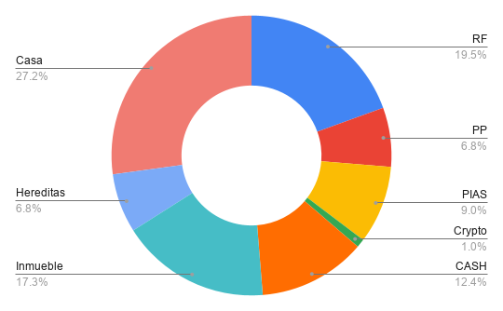
Inmueble | AQ |  | 20234.315
Hereditas |  |  | 8000
Casa | 3C |  | 31785.41

 |  | RF | 22,784.73 | 26.724%
 |  | PP | 8,001.98 | 9.386%
 |  | PIAS | 10,540.65 | 12.363%
 |  | Crypto | 1,140.04 | 1.337%
 |  | CASH | 14,556.22 | 17.073%
 |  | Inmueble | 20,234.32 | 23.733%
 |  | Hereditas | 8,000.00
 |  |  | $85,257.93

 |  | RF | 22,784.73 | 19.467%
 |  | PP | 8,001.98 | 6.837%
 |  | PIAS | 10,540.65 | 9.006%
 |  | Crypto | 1,140.04 | 0.974%
 |  | CASH | 14,556.22 | 12.437%
 |  | Inmueble | 20,234.32 | 17.288%
 |  | Casa | 31,785.41 | 27.157%
 |  | Hereditas | 8,000.00 | 6.835%
 |  |  | $117,043.34

2024-10-08
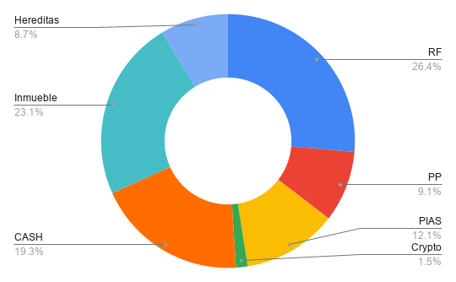
 |  |  | Date | 2024-09-03

Tipo Activo | Activo | Cantidad | NAV | Broker
RF | BBVA | 792 | 7362.43 | BBVA
RF | IAG | 0 | 1490.45 | BBVA
RF | TUB |  | 0 | BBVA
RF | Grifols | 180 | 1828.8 | BBVA
RF | BKT | 120 | 916.32 | BKT
PP | Plan Pensiones |  | 8042.52 | BKT
PIAS | SIALP |  | 8570.9 | NN
PIAS | PIAS |  | 2130 | BKT
RF | Fondos |  | 11793.62 | BKT
Crypto | EARN |  | 1315.78 | Crypto
Crypto | Metamask |  | 0 | Crypto
Crypto | WANA |  | 0 | Crypto
Crypto | AXIE |  | 0 | Crypto
CASH | Comun |  | 1460 | RuralVia
CASH | Comun |  | 2864.5 | BKT
CASH | Antonio |  | 1590.36 | BKT
CASH | CASH |  | 2406.8 | SAN
CASH | CASH |  | 5905.63 | ING
CASH | CASH |  | 2846.97 | BBVA
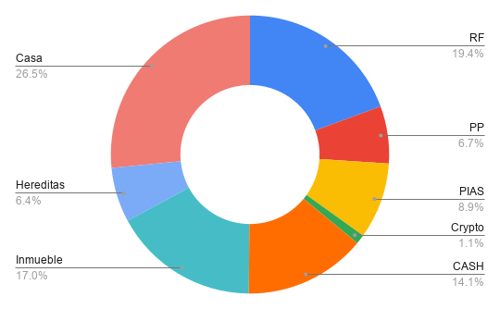
Inmueble | AQ |  | 20470.5
Hereditas |  |  | 7680
Casa | 3C |  | 32046.55

 |  | RF | 23,391.62 | 26.379%
 |  | PP | 8,042.52 | 9.070%
 |  | PIAS | 10,700.90 | 12.067%
 |  | Crypto | 1,315.78 | 1.484%
 |  | CASH | 17,074.26 | 19.255%
 |  | Inmueble | 20,470.50 | 23.085%
 |  | Hereditas | 7,680.00 | 8.661%
 |  |  | $88,675.58

 |  | RF | 23,391.62 | 19.376%
 |  | PP | 8,042.52 | 6.662%
 |  | PIAS | 10,700.90 | 8.864%
 |  | Crypto | 1,315.78 | 1.090%
 |  | CASH | 17,074.26 | 14.143%
 |  | Inmueble | 20,470.50 | 16.957%
 |  | Casa | 32,046.55 | 26.546%
 |  | Hereditas | 7,680.00 | 6.362%
 |  |  | $120,722.13

2024-12-04
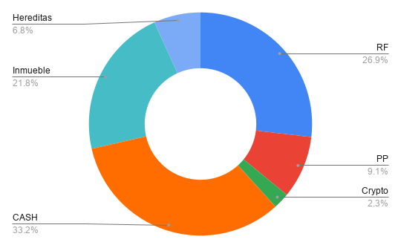
 |  |  | Date | 2024-09-03 |  |  | El dinero que tenemos en efectivo no se puede urtilizar para e4sto

Tipo Activo | Activo | Cantidad | NAV | Broker |  | Opcion 1: | Amortizar
RF | BBVA | 792 | 7269.77 | BBVA
RF | IAG | 0 | 2130.7 | BBVA
RF | TUB |  | 0 | BBVA
RF | Grifols | 180 | 1521 | BBVA
RF | BKT | 120 | 915.84 | BKT
PP | Plan Pensiones |  | 8515.91 | BKT
PIAS | SIALP |  | 0 | NN
PIAS | PIAS |  | 0 | BKT
RF | Fondos |  | 13402.77 | BKT
Crypto | EARN |  | 2200 | Crypto
Crypto | Metamask |  | 0 | Crypto
Crypto | WANA |  | 0 | Crypto
Crypto | AXIE |  | 0 | Crypto
CASH | Comun |  | 1500 | RuralVia | 3,000.00
CASH | Comun |  | 7787.5 | BKT | 15,575.00 |  | Cuanto tenemos que devolver de los prestamos
CASH | Antonio |  | 14100 | BKT | 14,100.00 |  | 37,000.00 | 37370
CASH | CASH |  | 1787.65 | SAN | 1,787.65 | Devuelve | 42,000.00 | 42420
CASH | CASH |  | 0 | ING | 0.00
CASH | CASH |  | 5966.38 | BBVA | 5,966.38 |  | Prestamo que vamos a pedir
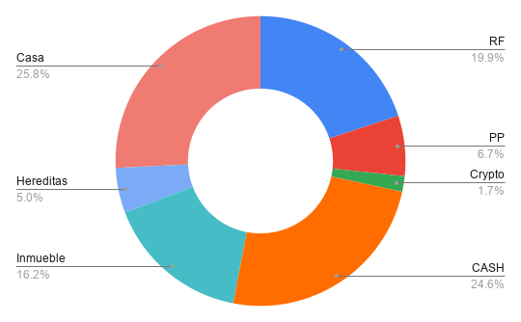
Inmueble | AQ |  | 20470.5
Hereditas |  |  | 6363.5 |  | 14,977.00 |  | 38,000.00
Casa | 3C |  | 32608.74

 |  | RF | 25,240.08 | 26.871% |  |  | 41,000.00
 |  | PP | 8,515.91 | 9.066%
 |  | PIAS | 0.00 | 0.000% |  |  | 55,406.03
 |  | Crypto | 2,200.00 | 2.342% |  |  |  | 36,406.03
 |  | CASH | 31,141.53 | 33.153% |  |  | 3000 |  | 4000
 |  | Inmueble | 20,470.50 | 21.793% |  |  | 8000 |  | 32,406.03
 |  | Hereditas | 6,363.50 | 6.775% |  |  | 8000
 |  |  | $93,931.52

 |  | RF | 25,240.08 | 19.946%
 |  | PP | 8,515.91 | 6.730%
 |  | PIAS | 0.00 | 0.000%
 |  | Crypto | 2,200.00 | 1.739%
 |  | CASH | 31,141.53 | 24.610%
 |  | Inmueble | 20,470.50 | 16.177%
 |  | Casa | 32,608.74 | 25.769%
 |  | Hereditas | 6,363.50 | 5.029%
 |  |  | $126,540.26

 |  |  | 12
 |  |  | 12

2025-01-06
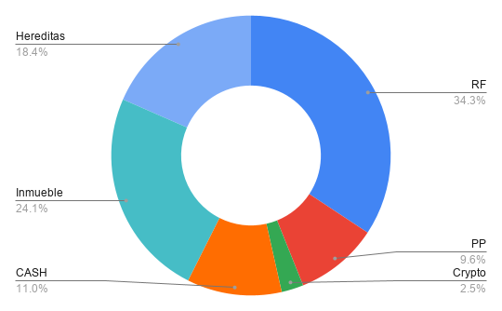
 |  |  | Date | 2024-09-03

Tipo Activo | Activo | Cantidad | NAV | Broker
RF | BBVA | 792 | 7717.25 | BBVA
RF | IAG | 650 | 2321.8 | BBVA
RF | Grifols | 180 | 1720.44 | BBVA
RF | BKT | 120 | 924.24 | BBVA
RF | OHLA | 5000 | 2145 | BKT
PP | Plan Pensiones |  | 8316.19 | BKT
PIAS | SIALP |  | 0 | NN
PIAS | PIAS |  | 0 | BKT
RF | Fondos |  | 13617.33 | BKT
RF | Fondos |  | 1145.97 | My Investor
Crypto | EARN |  | 2200 | Crypto
Crypto | Metamask |  | 0 | Crypto
Crypto | WANA |  | 0 | Crypto
Crypto | AXIE |  | 0 | Crypto
CASH | Comun |  | 1849.28 | RuralVia
CASH | Comun |  | 1861.335 | BKT
CASH | Antonio |  | 807.81 | BKT
CASH | CASH |  | 996.68 | SAN
CASH | CASH |  | 1088.25 | ING
CASH | CASH |  | 2855 | BBVA
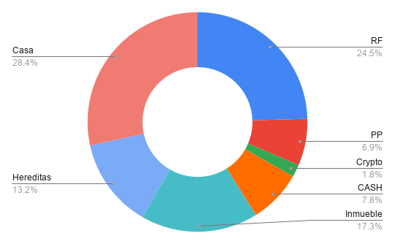
Inmueble | AQ |  | 20825.65
Hereditas |  |  | 15919.5
Casa | 3C |  | 34313.56

 |  | RF | 29,592.03 | 34.285%
 |  | PP | 8,316.19 | 9.635%
 |  | PIAS | 0.00 | 0.000%
 |  | Crypto | 2,200.00 | 2.549%
 |  | CASH | 9,458.36 | 10.958%
 |  | Inmueble | 20,825.65 | 24.128%
 |  | Hereditas | 15,919.50 | 18.444%
 |  |  | €86,311.73

 |  | RF | 29,592.03 | 24.532%
 |  | PP | 8,316.19 | 6.894%
 |  | PIAS | 0.00 | 0.000%
 |  | Crypto | 2,200.00 | 1.824%
 |  | CASH | 9,458.36 | 7.841%
 |  | Inmueble | 20,825.65 | 17.265%
 |  | Casa | 34,313.56 | 28.446%
 |  | Hereditas | 15,919.50 | 13.197%
 |  |  | €120,625.29

2025-02-06

 |  |  | Date | 2024-09-03

Tipo Activo | Activo | Cantidad | NAV | Broker
RF | BBVA | 792 | 9,155.52 | BBVA
RF | IAG | 650 | 2,817.75 | BBVA
RF | Grifols | 180 | 1,521.00 | BBVA
RF | BKT | 120 | 1,008.24 | BKT
RF | OHLA | 5000 | 1,810.00 | BKT
PP | Plan Pensiones |  | 8,456.98 | BKT
PIAS | SIALP |  | 0.00 | NN
PIAS | PIAS |  | 0.00 | BKT
RF | Fondos |  | 13,870.00 | BKT
RF | Fondos |  | 1,314.70 | My Investor
Crypto | EARN |  | 1,982.00 | Crypto
Crypto | Metamask |  | 0.00 | Crypto
Crypto | WANA |  | 0.00 | Crypto
Crypto | AXIE |  | 0.00 | Crypto
CASH | Comun |  | 2,424.56 | RuralVia
CASH | Comun |  | 1,450.82 | BKT
CASH | Antonio |  | 958.61 | BKT
CASH | CASH |  | 2,042.89 | SAN
CASH | CASH |  | 2,126.62 | ING
CASH | CASH |  | 1,767.65 | BBVA
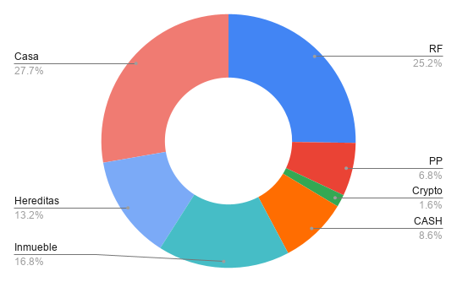
Inmueble | AQ |  | 20,945.12
Hereditas |  |  | 16,523.85
Casa | 3C |  | 34,619.23

 |  | RF | 31,497.21 | 34.928%
 |  | PP | 8,456.98 | 9.378%
 |  | PIAS | 0.00 | 0.000%
 |  | Crypto | 1,982.00 | 2.198%
 |  | CASH | 10,771.15 | 11.945%
 |  | Inmueble | 20,945.12 | 23.227%
 |  | Hereditas | 16,523.85 | 18.324%
 |  |  | €90,176.31

 |  | RF | 31,497.21 | 25.239%
 |  | PP | 8,456.98 | 6.777%
 |  | PIAS | 0.00 | 0.000%
 |  | Crypto | 1,982.00 | 1.588%
 |  | CASH | 10,771.15 | 8.631%
 |  | Inmueble | 20,945.12 | 16.784%
 |  | Casa | 34,619.23 | 27.741%
 |  | Hereditas | 16,523.85 | 13.241%
 |  |  | €124,795.54

2025-03-06
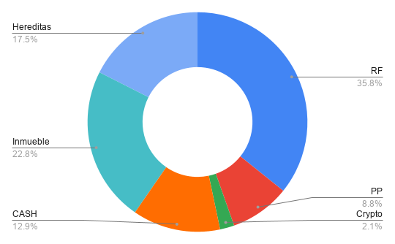
 |  |  | Date | 2025-03-06

Tipo Activo | Activo | Cantidad | NAV | Broker
RF | BBVA | 792 | 10,236.60 | BBVA
RF | IAG | 650 | 2,538.90 | BBVA
RF | Grifols | 180 | 1,947.60 | BBVA
RF | BKT | 120 | 1,208.40 | BKT
RF | OHLA | 5000 | 2,527.50 | BKT
PP | Plan Pensiones |  | 8,145.08 | BKT
PIAS | SIALP |  | 0.00 | NN
PIAS | PIAS |  | 0.00 | BKT
RF | Fondos |  | 13,100.67 | BKT
RF | Fondos |  | 1,413.70 | My Investor
Crypto | EARN |  | 1,935.08 | Crypto
Crypto | Metamask |  | 0.00 | Crypto
Crypto | WANA |  | 0.00 | Crypto
Crypto | AXIE |  | 0.00 | Crypto
CASH | Comun |  | 2,777.88 | RuralVia
CASH | Comun |  | 1,085.54 | BKT
CASH | Antonio |  | 2,194.55 | BKT
CASH | CASH |  | 1,474.11 | SAN
CASH | CASH |  | 3,075.62 | ING
CASH | CASH |  | 1,307.19 | BBVA
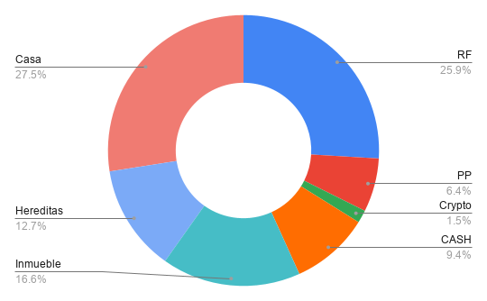
Inmueble | AQ |  | 21,064.55
Hereditas |  |  | 16,160.85
Casa | 3C |  | 34,925.74

 |  | RF | 32,973.37 | 35.765%
 |  | PP | 8,145.08 | 8.835%
 |  | PIAS | 0.00 | 0.000%
 |  | Crypto | 1,935.08 | 2.099%
 |  | CASH | 11,914.89 | 12.924%
 |  | Inmueble | 21,064.55 | 22.848%
 |  | Hereditas | 16,160.85 | 17.529%
 |  |  | €92,193.82

 |  | RF | 32,973.37 | 25.939%
 |  | PP | 8,145.08 | 6.407%
 |  | PIAS | 0.00 | 0.000%
 |  | Crypto | 1,935.08 | 1.522%
 |  | CASH | 11,914.89 | 9.373%
 |  | Inmueble | 21,064.55 | 16.571%
 |  | Casa | 34,925.74 | 27.475%
 |  | Hereditas | 16,160.85 | 12.713%
 |  |  | €127,119.56

2025-04-13
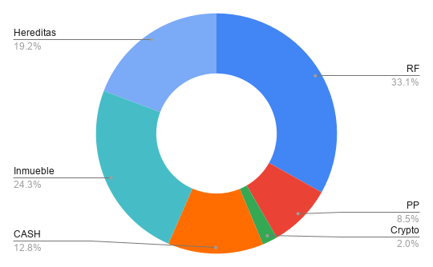
 |  |  | Date | 2025-03-06

Tipo Activo | Activo | Cantidad | NAV | Broker
RF | BBVA | 792 | 8,933.76 | BBVA | 9836
RF | IAG | 650 | 4,572.15 | BBVA | 5129.85
RF | Grifols | 180 | 1,409.04 | BBVA | 1533.24
RF | BKT | 120 | 1,128.24 | BKT | 1231.8
RF | OHLA | 5000 | 0.00 | BKT
PP | Plan Pensiones |  | 7,442.64 | BKT
PIAS | SIALP |  | 0.00 | NN
PIAS | PIAS |  | 0.00 | BKT
RF | Fondos |  | 11,514.56 | BKT | 11791.47
RF | Fondos |  | 1,388.58 | My Investor | 1447.7
Crypto | EARN |  | 1,777.00 | Crypto
Crypto | Metamask |  | 0.00 | Crypto
Crypto | WANA |  | 0.00 | Crypto
Crypto | AXIE |  | 0.00 | Crypto
CASH | Comun |  | 3,022.99 | RuralVia
CASH | Comun |  | 876.16 | BKT
CASH | Antonio |  | 2,760.03 | BKT
CASH | CASH |  | 1,222.19 | SAN
CASH | CASH |  | 52.75 | ING
CASH | CASH |  | 3,272.07 | BBVA
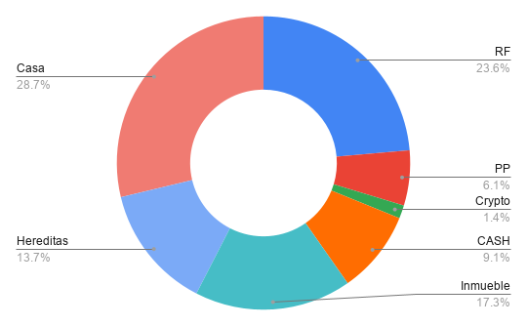
Inmueble | AQ |  | 21,184.26
Hereditas |  |  | 16,790.39
Casa | 3C |  | 35,233.10

 |  | RF | 28,946.33 | 33.140%
 |  | PP | 7,442.64 | 8.521%
 |  | PIAS | 0.00 | 0.000%
 |  | Crypto | 1,777.00 | 2.034%
 |  | CASH | 11,206.19 | 12.830%
 |  | Inmueble | 21,184.26 | 24.253%
 |  | Hereditas | 16,790.39 | 19.223%
 |  |  | €87,346.81

 |  | RF | 28,946.33 | 23.614%
 |  | PP | 7,442.64 | 6.072%
 |  | PIAS | 0.00 | 0.000%
 |  | Crypto | 1,777.00 | 1.450%
 |  | CASH | 11,206.19 | 9.142%
 |  | Inmueble | 21,184.26 | 17.282%
 |  | Casa | 35,233.10 | 28.743%
 |  | Hereditas | 16,790.39 | 13.698%
 |  |  | €122,579.91

2025-05-05

 |  |  | Date | 2025-03-06

Tipo Activo | Activo | Cantidad | NAV | Broker
RF | BBVA | 792 | 9,757.44 | BBVA | 9836
RF | IAG | 650 | 5,407.05 | BBVA | 5129.85
RF | Grifols | 180 | 1,546.56 | BBVA | 1533.24
RF | BKT | 120 | 1,263.00 | BKT | 1231.8
RF | OHLA | 5000 | 0.00 | BKT
PP | Plan Pensiones |  | 7,892.00 | BKT
PIAS | SIALP |  | 0.00 | NN
PIAS | PIAS |  | 0.00 | BKT
RF | Fondos |  | 12,381.20 | BKT | 11791.47
RF | Fondos |  | 1,645.65 | My Investor | 1447.7
Crypto | EARN |  | 1,935.76 | Crypto
Crypto | Metamask |  | 0.00 | Crypto
Crypto | WANA |  | 0.00 | Crypto
Crypto | AXIE |  | 0.00 | Crypto
CASH | Comun |  | 3,384.08 | RuralVia
CASH | Comun |  | 904.90 | BKT
CASH | Antonio |  | 1,795.00 | BKT
CASH | CASH |  | 3,610.18 | SAN
CASH | CASH |  | 1,675.55 | ING
CASH | CASH |  | 2,308.14 | BBVA
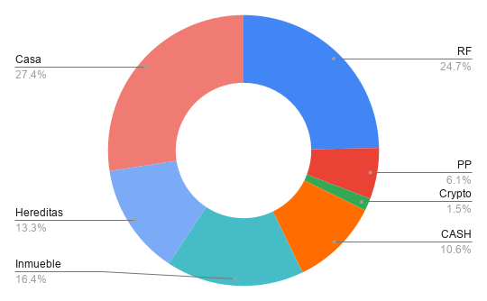
Inmueble | AQ |  | 21,304.25
Hereditas |  |  | 17,219.36
Casa | 3C |  | 35,541.31

 |  | RF | 32,000.90 | 34.033%
 |  | PP | 7,892.00 | 8.393%
 |  | PIAS | 0.00 | 0.000%
 |  | Crypto | 1,935.76 | 2.059%
 |  | CASH | 13,677.85 | 14.546%
 |  | Inmueble | 21,304.25 | 22.657%
 |  | Hereditas | 17,219.36 | 18.313%
 |  |  | €94,030.11

 |  | RF | 32,000.90 | 24.697%
 |  | PP | 7,892.00 | 6.091%
 |  | PIAS | 0.00 | 0.000%
 |  | Crypto | 1,935.76 | 1.494%
 |  | CASH | 13,677.85 | 10.556%
 |  | Inmueble | 21,304.25 | 16.442%
 |  | Casa | 35,541.31 | 27.430%
 |  | Hereditas | 17,219.36 | 13.289%
 |  |  | €129,571.42

2025-06-09
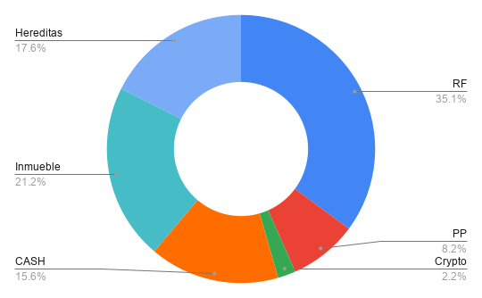
 |  |  | Date | 2025-03-06

Tipo Activo | Activo | Cantidad | NAV | Broker
RF | BBVA | 792 | 10503.9 | BBVA | 9836
RF | IAG | 650 | 6599.18 | BBVA | 5129.85
RF | Grifols | 180 | 1868.4 | BBVA | 1533.24
RF | BKT | 120 | 1380 | BKT | 1231.8
RF | OHLA | 5000 | 0 | BKT
PP | Plan Pensiones |  | 8311.38 | BKT
PIAS | SIALP |  | 0 | NN
PIAS | PIAS |  | 0 | BKT
RF | Fondos |  | 13206.1 | BKT | 11791.47
RF | Fondos |  | 1877.43 | My Investor | 1447.7
Crypto | EARN |  | 2184.9 | Crypto
Crypto | Metamask |  | 0 | Crypto
Crypto | WANA |  | 0 | Crypto
Crypto | AXIE |  | 0 | Crypto
CASH | Comun |  | 3824.93 | RuralVia
CASH | Comun |  | 970.235 | BKT
CASH | Antonio |  | 578.32 | BKT
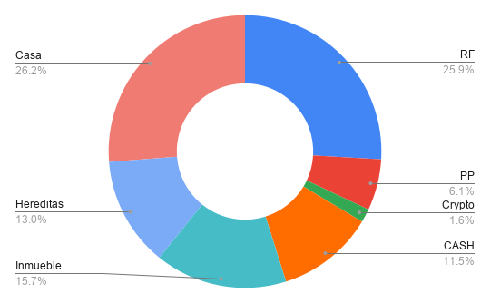
CASH | CASH |  | 5286.89 | SAN
CASH | CASH |  | 3321.33 | ING
CASH | CASH |  | 1797.8 | BBVA
Inmueble | AQ |  | 21424.52
Hereditas |  |  | 17738.495
Casa | 3C |  | 35850.37

 |  | RF | 35,435.01 | 35.128%
 |  | PP | 8,311.38 | 8.239%
 |  | PIAS | 0.00 | 0.000%
 |  | Crypto | 2,184.90 | 2.166%
 |  | CASH | 15,779.51 | 15.643%
 |  | Inmueble | 21,424.52 | 21.239%
 |  | Hereditas | 17,738.50 | 17.585%
 |  |  | €100,873.81

 |  | RF | 35,435.01 | 25.917%
 |  | PP | 8,311.38 | 6.079%
 |  | PIAS | 0.00 | 0.000%
 |  | Crypto | 2,184.90 | 1.598%
 |  | CASH | 15,779.51 | 11.541%
 |  | Inmueble | 21,424.52 | 15.670%
 |  | Casa | 35,850.37 | 26.221%
 |  | Hereditas | 17,738.50 | 12.974%
 |  |  | €136,724.18

2025-07-05
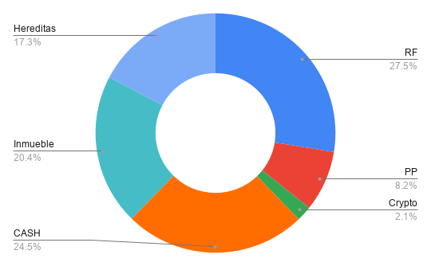
 |  |  | Date | 2025-03-06

Tipo Activo | Activo | Cantidad | NAV | Broker
RF | BBVA | 792 | 10242.54 | BBVA | 9836
RF | IAG | 0 | 0 | BBVA | 5129.85
RF | Grifols | 180 | 1899.45 | BBVA | 1533.24
RF | BKT | 120 | 1349.4 | BKT | 1231.8
RF | OHLA | 5000 | 0 | BKT
PP | Plan Pensiones |  | 8666.3 | BKT
PIAS | SIALP |  | 0 | NN
PIAS | PIAS |  | 0 | BKT
RF | Fondos |  | 13552.87 | BKT | 11791.47
RF | Fondos |  | 2042.83 | My Investor | 1447.7
Crypto | EARN |  | 2184.9 | Crypto
Crypto | Metamask |  | 0 | Crypto
Crypto | WANA |  | 0 | Crypto
Crypto | AXIE |  | 0 | Crypto
CASH | Comun |  | 3814.205 | RuralVia | 4796.69 | 9593.38
CASH | Comun |  | 982.485 | BKT
CASH | Antonio |  | 2790.89 | BKT
CASH | CASH |  | 8190.94 | SAN
CASH | CASH |  | 7165.29 | ING
CASH | CASH |  | 2928.53 | BBVA
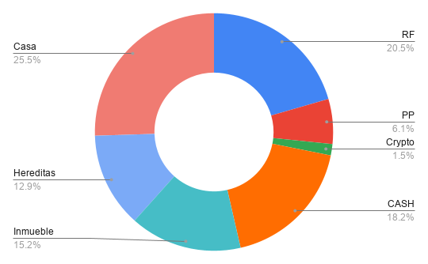
Inmueble | AQ |  | 21545.07
Hereditas |  |  | 18279.97
Casa | 3C |  | 36160.28

 |  | RF | 29,087.09 | 27.535%
 |  | PP | 8,666.30 | 8.204%
 |  | PIAS | 0.00 | 0.000%
 |  | Crypto | 2,184.90 | 2.068%
 |  | CASH | 25,872.34 | 24.492% | 21,075.65
 |  | Inmueble | 21,545.07 | 20.396%
 |  | Hereditas | 18,279.97 | 17.305%
 |  |  | €105,635.67

 |  | RF | 29,087.09 | 20.513%
 |  | PP | 8,666.30 | 6.112%
 |  | PIAS | 0.00 | 0.000%
 |  | Crypto | 2,184.90 | 1.541%
 |  | CASH | 25,872.34 | 18.246%
 |  | Inmueble | 21,545.07 | 15.194%
 |  | Casa | 36,160.28 | 25.502%
 |  | Hereditas | 18,279.97 | 12.892%
 |  |  | €141,795.95

2025-08-06
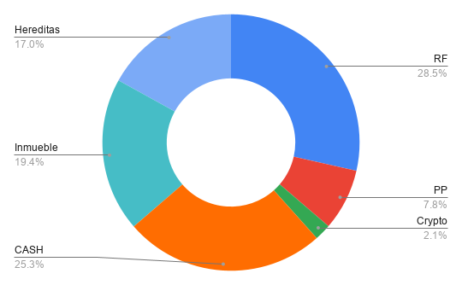
 |  |  | Date | 2025-03-06

Tipo Activo | Activo | Cantidad | NAV | Broker
RF | BBVA | 792 | 11824.56 | BBVA | 9836
RF | IAG | 0 | 0 | BBVA | 5129.85
RF | Grifols | 180 | 2336.4 | BBVA | 1533.24
RF | BKT | 120 | 1500.6 | BKT | 1231.8
RF | OHLA | 5000 | 0 | BKT
PP | Plan Pensiones |  | 8673.43 | BKT
PIAS | SIALP |  | 0 | NN
PIAS | PIAS |  | 0 | BKT
RF | Fondos |  | 13969.24 | BKT | 11791.47
RF | Fondos |  | 2230.89 | My Investor | 1447.7
Crypto | EARN |  | 2320.48 | Crypto
Crypto | Metamask |  | 0 | Crypto
Crypto | WANA |  | 0 | Crypto
Crypto | AXIE |  | 0 | Crypto
CASH | Comun |  | 4164.425 | RuralVia | 5171.8 | 10343.6
CASH | Comun |  | 1007.375 | BKT
CASH | Antonio |  | 5116.95 | BKT
CASH | CASH |  | 7116.35 | SAN
CASH | CASH |  | 8960.58 | ING
CASH | CASH |  | 1823.23 | BBVA
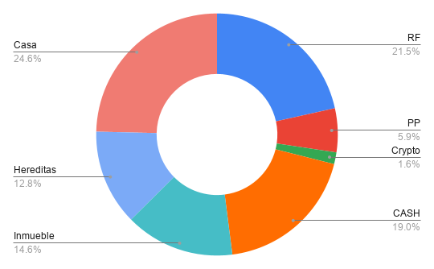
Inmueble | AQ |  | 21665.9
Hereditas |  |  | 18926.37
Casa | 3C |  | 36471.05

 |  | RF | 31,861.69 | 28.540%
 |  | PP | 8,673.43 | 7.769%
 |  | PIAS | 0.00 | 0.000%
 |  | Crypto | 2,320.48 | 2.079%
 |  | CASH | 28,188.91 | 25.251% | 23,017.11
 |  | Inmueble | 21,665.90 | 19.407%
 |  | Hereditas | 18,926.37 | 16.954%
 |  |  | €111,636.78

 |  | RF | 31,861.69 | 21.512%
 |  | PP | 8,673.43 | 5.856%
 |  | PIAS | 0.00 | 0.000%
 |  | Crypto | 2,320.48 | 1.567%
 |  | CASH | 28,188.91 | 19.033%
 |  | Inmueble | 21,665.90 | 14.628%
 |  | Casa | 36,471.05 | 24.625%
 |  | Hereditas | 18,926.37 | 12.779%
 |  |  | €148,107.83

2025-09-05
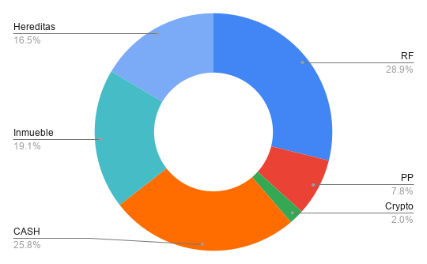
 |  |  | Date | 2025-03-06

Tipo Activo | Activo | Cantidad | NAV | Broker
RF | BBVA | 792 | 12359.16 | BBVA | 9836
RF | IAG | 0 | 0 | BBVA | 5129.85
RF | Grifols | 180 | 2214 | BBVA | 1533.24
RF | BKT | 120 | 1501.8 | BKT | 1231.8
RF | OHLA | 5000 | 0 | BKT
PP | Plan Pensiones |  | 8928.38 | BKT
PIAS | SIALP |  | 0 | NN
PIAS | PIAS |  | 0 | BKT
RF | Fondos |  | 14499.26 | BKT | 11791.47
RF | Fondos |  | 2432.6 | My Investor | 1447.7
Crypto | EARN |  | 2336.04 | Crypto |  |  | 43 | 50
Crypto | Metamask |  | 0 | Crypto |  |  | 38 | 67
Crypto | WANA |  | 0 | Crypto |  |  | 37
Crypto | AXIE |  | 0 | Crypto
CASH | Comun |  | 4412.15 | RuralVia | 5336.45 | 10672.9
CASH | Comun |  | 924.3 | BKT
CASH | Antonio |  | 3456.86 | BKT
CASH | CASH |  | 1564.51 | SAN
CASH | CASH |  | 18586.65 | ING
CASH | CASH |  | 504.19 | BBVA
Inmueble | AQ |  | 21787.015
Hereditas |  |  | 18845.2
Casa | 3C |  | 36782.68


 |  | RF | 33,006.82 | 28.864%
 |  | PP | 8,928.38 | 7.808%
 |  | PIAS | 0.00 | 0.000%
 |  | Crypto | 2,336.04 | 2.043%
 |  | CASH | 29,448.66 | 25.753% | 24,112.21
 |  | Inmueble | 21,787.02 | 19.053%
 |  | Hereditas | 18,845.20 | 16.480%
 |  |  | €114,352.12

 |  | RF | 33,006.82 | 21.839%
 |  | PP | 8,928.38 | 5.908%
 |  | PIAS | 0.00 | 0.000%
 |  | Crypto | 2,336.04 | 1.546%
 |  | CASH | 29,448.66 | 19.485%
 |  | Inmueble | 21,787.02 | 14.416%
 |  | Casa | 36,782.68 | 24.338%
 |  | Hereditas | 18,845.20 | 12.469%
 |  |  | €151,134.80

2025-10-12
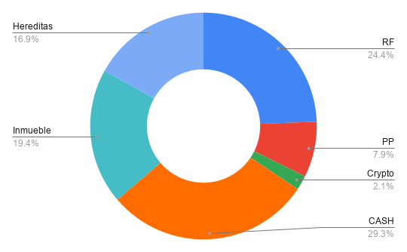
 |  |  | Date | 2025-03-06

Tipo Activo | Activo | Cantidad | NAV | Broker
RF | BBVA | 792 | 6189.68 | BBVA | 9836
RF | IAG | 0 | 0 | BBVA | 5129.85
RF | Grifols | 180 | 2134.8 | BBVA | 1533.24
RF | BKT | 120 | 1604.4 | BKT | 1231.8
RF | OHLA | 5000 | 0 | BKT
PP | Plan Pensiones |  | 8969.58 | BKT
PIAS | SIALP |  | 0 | NN
PIAS | PIAS |  | 0 | BKT
RF | Fondos |  | 15250.85 | BKT | 11791.47
RF | Fondos |  | 2432.6 | My Investor | 1447.7
Crypto | EARN |  | 2336.04 | Crypto |  |  | 43 | 50
Crypto | Metamask |  | 0 | Crypto |  |  | 38 | 67
Crypto | WANA |  | 0 | Crypto |  |  | 37
Crypto | AXIE |  | 0 | Crypto
CASH | Comun |  | 4577.33 | RuralVia | 5293.93 | 10587.86
CASH | Comun |  | 716.6 | BKT
CASH | Antonio |  | 2134.21 | BKT
CASH | CASH |  | 4681.25 | SAN
CASH | CASH |  | 15576.94 | ING
CASH | CASH |  | 5529.82 | BBVA
Inmueble | AQ |  | 21908.41
Hereditas |  |  | 19136.185
Casa | 3C |  | 37095.17

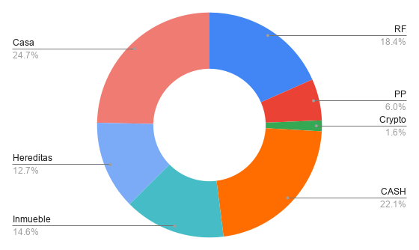
 |  | RF | 27,612.33 | 24.397%
 |  | PP | 8,969.58 | 7.925%
 |  | PIAS | 0.00 | 0.000%
 |  | Crypto | 2,336.04 | 2.064%
 |  | CASH | 33,216.15 | 29.348% | 27,922.22
 |  | Inmueble | 21,908.41 | 19.357%
 |  | Hereditas | 19,136.19 | 16.908%
 |  |  | €113,178.70

 |  | RF | 27,612.33 | 18.375%
 |  | PP | 8,969.58 | 5.969%
 |  | PIAS | 0.00 | 0.000%
 |  | Crypto | 2,336.04 | 1.555%
 |  | CASH | 33,216.15 | 22.104%
 |  | Inmueble | 21,908.41 | 14.579%
 |  | Casa | 37,095.17 | 24.685%
 |  | Hereditas | 19,136.19 | 12.734%
 |  |  | €150,273.87

2025-11-07
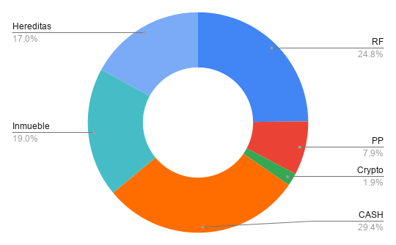
 |  |  | Date | 2025-03-06

Tipo Activo | Activo | Cantidad | NAV | Broker
RF | BBVA | 792 | 6,955.06 | BBVA | 9836
RF | IAG | 0 | 0.00 | BBVA | 5129.85
RF | Grifols | 180 | 1,872.00 | BBVA | 1533.24
RF | BKT | 120 | 1,623.00 | BKT | 1231.8
RF | OHLA | 5000 | 0.00 | BKT
PP | Plan Pensiones |  | 9,179.70 | BKT
PIAS | SIALP |  | 0.00 | NN
PIAS | PIAS |  | 0.00 | BKT
RF | Fondos |  | 15,425.52 | BKT | 11791.47
RF | Fondos |  | 2,923.12 | My Investor | 1447.7
Crypto | EARN |  | 2,152.21 | Crypto |  |  | 43 | 50
Crypto | Metamask |  | 0.00 | Crypto |  |  | 38 | 67
Crypto | WANA |  | 0.00 | Crypto |  |  | 37
Crypto | AXIE |  | 0.00 | Crypto
CASH | Comun |  | 5,090.07 | RuralVia | 5,615.99 | 11231.97
CASH | Comun |  | 525.92 | BKT
CASH | Antonio |  | 4,253.08 | BKT
CASH | CASH |  | 3,512.00 | SAN
CASH | CASH |  | 16,378.09 | ING
CASH | CASH |  | 4,341.29 | BBVA
Inmueble | AQ |  | 22,030.09
Hereditas |  |  | 19,756.99
Casa | 3C |  | 37,408.52


 |  | RF | 28,798.70 | 24.823%
 |  | PP | 9,179.70 | 7.912%
 |  | PIAS | 0.00 | 0.000%
 |  | Crypto | 2,152.21 | 1.855%
 |  | CASH | 34,100.45 | 29.392% | 28,484.46
 |  | Inmueble | 22,030.09 | 18.988%
 |  | Hereditas | 19,756.99 | 17.029%
 |  |  | €116,018.13

 |  | RF | 28,798.70 | 18.770%
 |  | PP | 9,179.70 | 5.983%
 |  | PIAS | 0.00 | 0.000%
 |  | Crypto | 2,152.21 | 1.403%
 |  | CASH | 34,100.45 | 22.226%
 |  | Inmueble | 22,030.09 | 14.359%
 |  | Casa | 37,408.52 | 24.382%
 |  | Hereditas | 19,756.99 | 12.877%
 |  |  | €153,426.65

2025-12-07
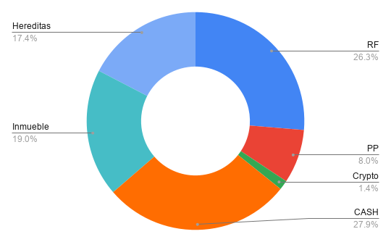
 |  |  | Date | 2025-03-06

Tipo Activo | Activo | Cantidad | NAV | Broker
RF | BBVA | 792 | 7,399.00 | BBVA | 9836
RF | IAG | 0 | 0.00 | BBVA | 5129.85
RF | Grifols | 180 | 1,938.60 | BBVA | 1533.24
RF | BKT | 120 | 1,638.60 | BKT | 1231.8
RF | OHLA | 5000 | 0.00 | BKT
PP | Plan Pensiones |  | 9,355.62 | BKT
PIAS | SIALP |  | 0.00 | NN
PIAS | PIAS |  | 0.00 | BKT
RF | Fondos |  | 16,721.75 | BKT | 11791.47
RF | Fondos |  | 3,060.78 | My Investor | 1447.7
Crypto | EARN |  | 1,636.42 | Crypto |  |  | 43 | 50
Crypto | Metamask |  | 0.00 | Crypto |  |  | 38 | 67
Crypto | WANA |  | 0.00 | Crypto |  |  | 37
Crypto | AXIE |  | 0.00 | Crypto
CASH | Comun |  | 5,433.49 | RuralVia | 5,680.49 | 11360.98
CASH | Comun |  | 247.01 | BKT
CASH | Antonio |  | 3,258.95 | BKT
CASH | CASH |  | 2,679.58 | SAN
CASH | CASH |  | 18,018.07 | ING
CASH | CASH |  | 3,008.70 | BBVA
Inmueble | AQ |  | 22,152.05
Hereditas |  |  | 20,312.42
Casa | 3C |  | 37,768.61


 |  | RF | 30,758.73 | 26.321%
 |  | PP | 9,355.62 | 8.006%
 |  | PIAS | 0.00 | 0.000%
 |  | Crypto | 1,636.42 | 1.400%
 |  | CASH | 32,645.79 | 27.936% | 26,965.30
 |  | Inmueble | 22,152.05 | 18.956%
 |  | Hereditas | 20,312.42 | 17.382%
 |  |  | €116,861.03

 |  | RF | 30,758.73 | 19.892%
 |  | PP | 9,355.62 | 6.050%
 |  | PIAS | 0.00 | 0.000%
 |  | Crypto | 1,636.42 | 1.058%
 |  | CASH | 32,645.79 | 21.112%
 |  | Inmueble | 22,152.05 | 14.326%
 |  | Casa | 37,768.61 | 24.425%
 |  | Hereditas | 20,312.42 | 13.136%
 |  |  | €154,629.64

2026-01-12
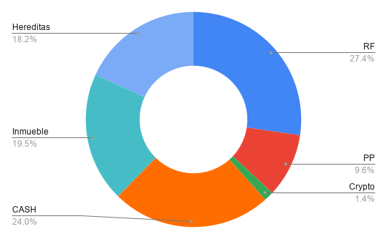
 |  |  | Date | 2025-03-06

Tipo Activo | Activo | Cantidad | NAV | Broker
RF | BBVA | 792 | 8,118.32 | BBVA | 9836
RF | IAG | 0 | 0.00 | BBVA | 5129.85
RF | Grifols | 180 | 1,995.30 | BBVA | 1533.24
RF | BKT | 120 | 1,686.00 | BKT | 1231.8
RF | OHLA | 5000 | 0.00 | BKT
PP | Plan Pensiones |  | 10,969.93 | ING
PIAS | SIALP |  | 0.00 | NN
PIAS | PIAS |  | 0.00 | BKT
RF | Fondos |  | 16,181.41 | BKT | 11791.47
RF | Fondos |  | 3,280.53 | My Investor | 1447.7
Crypto | EARN |  | 1,636.42 | Crypto |  |  | 43 | 50
Crypto | Metamask |  | 0.00 | Crypto |  |  | 38 | 67
Crypto | WANA |  | 0.00 | Crypto |  |  | 37
Crypto | AXIE |  | 0.00 | Crypto
CASH | Comun |  | 5,273.11 | RuralVia | 5,520.11 | 11040.22
CASH | Comun |  | 247.01 | BKT
CASH | Antonio |  | 5,542.68 | BKT
CASH | CASH |  | 662.12 | SAN
CASH | CASH |  | 15,104.78 | ING
CASH | CASH |  | 544.26 | BBVA
Inmueble | AQ |  | 22,274.29
Hereditas |  |  | 20,757.92
Casa | 3C |  | 38,129.38


 |  | RF | 31,261.56 | 27.357%
 |  | PP | 10,969.93 | 9.600%
 |  | PIAS | 0.00 | 0.000%
 |  | Crypto | 1,636.42 | 1.432%
 |  | CASH | 27,373.95 | 23.955% | 21,853.84
 |  | Inmueble | 22,274.29 | 19.492%
 |  | Hereditas | 20,757.92 | 18.165%
 |  |  | €114,274.07

 |  | RF | 31,261.56 | 20.512%
 |  | PP | 10,969.93 | 7.198%
 |  | PIAS | 0.00 | 0.000%
 |  | Crypto | 1,636.42 | 1.074%
 |  | CASH | 27,373.95 | 17.962%
 |  | Inmueble | 22,274.29 | 14.615%
 |  | Casa | 38,129.38 | 25.019%
 |  | Hereditas | 20,757.92 | 13.620%
 |  |  | €152,403.45

2026-02-11
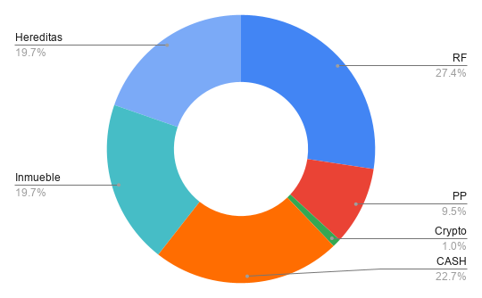
 |  |  | Date | 2025-03-06

Tipo Activo | Activo | Cantidad | NAV | Broker
RF | BBVA | 792 | 7,981.12 | BBVA | 9836
RF | IAG | 0 | 0.00 | BBVA | 5129.85
RF | Grifols | 180 | 1,995.30 | BBVA | 1533.24
RF | BKT | 120 | 1,701.00 | BKT | 1231.8
RF | OHLA | 5000 | 0.00 | BKT
PP | Plan Pensiones |  | 10,737.67 | ING
PIAS | SIALP |  | 0.00 | NN
PIAS | PIAS |  | 0.00 | BKT
RF | Fondos |  | 15,911.07 | BKT | 11791.47
RF | Fondos |  | 3,472.90 | My Investor | 1447.7
Crypto | EARN |  | 1,156.47 | Crypto |  |  | 43 | 50
Crypto | Metamask |  | 0.00 | Crypto |  |  | 38 | 67
Crypto | WANA |  | 0.00 | Crypto |  |  | 37
Crypto | AXIE |  | 0.00 | Crypto
CASH | Comun |  | 5,404.35 | RuralVia | 6,603.22 | 13206.43
CASH | Comun |  | 1,198.87 | BKT
CASH | Antonio |  | 1,435.52 | BKT
CASH | CASH |  | 247.57 | SAN
CASH | CASH |  | 16,813.43 | ING
CASH | CASH |  | 646.04 | BBVA
Inmueble | AQ |  | 22,396.82
Hereditas |  |  | 22,318.76
Casa | 3C |  | 38,490.83

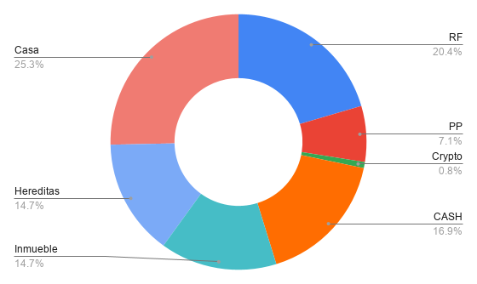
 |  | RF | 31,061.39 | 27.387%
 |  | PP | 10,737.67 | 9.467%
 |  | PIAS | 0.00 | 0.000%
 |  | Crypto | 1,156.47 | 1.020%
 |  | CASH | 25,745.78 | 22.700% | 19,142.56
 |  | Inmueble | 22,396.82 | 19.747%
 |  | Hereditas | 22,318.76 | 19.679%
 |  |  | €113,416.89

 |  | RF | 31,061.39 | 20.448%
 |  | PP | 10,737.67 | 7.069%
 |  | PIAS | 0.00 | 0.000%
 |  | Crypto | 1,156.47 | 0.761%
 |  | CASH | 25,745.78 | 16.948%
 |  | Inmueble | 22,396.82 | 14.744%
 |  | Casa | 38,490.83 | 25.338%
 |  | Hereditas | 22,318.76 | 14.692%
 |  |  | €151,907.72

2026-03-12
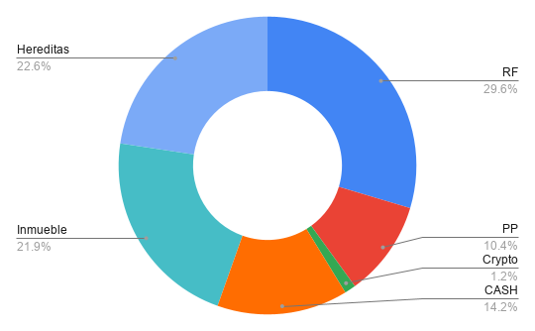
 |  |  | Date | 2025-03-06

Tipo Activo | Activo | Cantidad | NAV | Broker
RF | BBVA | 792 | 7,344.12 | BBVA | 9836
RF | IAG | 0 | 0.00 | BBVA | 5129.85
RF | Grifols | 180 | 1,683.90 | BBVA | 1533.24
RF | BKT | 120 | 1,644.60 | BKT | 1231.8
RF | OHLA | 5000 | 0.00 | BKT
PP | Plan Pensiones |  | 10,684.41 | ING
PIAS | SIALP |  | 0.00 | NN
PIAS | PIAS |  | 0.00 | BKT
RF | Fondos |  | 16,161.36 | BKT | 11791.47
RF | Fondos |  | 3,582.34 | My Investor | 1447.7
Crypto | EARN |  | 1,256.13 | Crypto |  |  | 43 | 50
Crypto | Metamask |  | 0.00 | Crypto |  |  | 38 | 67
Crypto | WANA |  | 0.00 | Crypto |  |  | 37
Crypto | AXIE |  | 0.00 | Crypto
CASH | Comun |  | 6,011.72 | RuralVia | 6,416.87 | 12833.74
CASH | Comun |  | 405.15 | BKT
CASH | Antonio |  | 4,155.52 | BKT
CASH | CASH |  | 665.16 | SAN
CASH | CASH |  | 2,986.17 | ING
CASH | CASH |  | 353.99 | BBVA
Inmueble | AQ |  | 22,519.64
Hereditas |  |  | 23,239.07
Casa | 3C + AB |  | 48,852.96

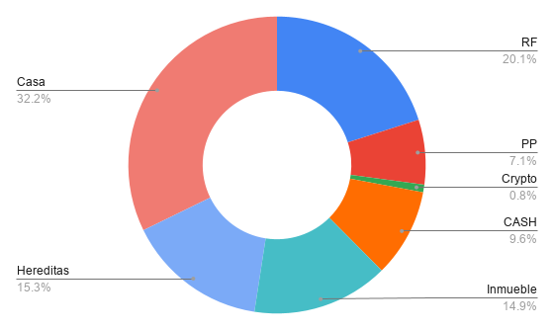
 |  | RF | 30,416.32 | 29.619%
 |  | PP | 10,684.41 | 10.404%
 |  | PIAS | 0.00 | 0.000%
 |  | Crypto | 1,256.13 | 1.223%
 |  | CASH | 14,577.71 | 14.195% | 8,160.84
 |  | Inmueble | 22,519.64 | 21.929%
 |  | Hereditas | 23,239.07 | 22.630%
 |  |  | €102,693.28

 |  | RF | 30,416.32 | 20.071%
 |  | PP | 10,684.41 | 7.050%
 |  | PIAS | 0.00 | 0.000%
 |  | Crypto | 1,256.13 | 0.829%
 |  | CASH | 14,577.71 | 9.619%
 |  | Inmueble | 22,519.64 | 14.860%
 |  | Casa | 48,852.96 | 32.236%
 |  | Hereditas | 23,239.07 | 15.335%
 |  |  | €151,546.24

2026-04-06
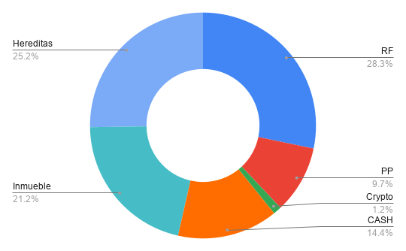
 |  |  | Date | 2025-03-06

Tipo Activo | Activo | Cantidad | NAV | Broker
RF | BBVA | 792 | 7,357.84 | BBVA | 9836
RF | IAG | 0 | 0.00 | BBVA | 5129.85
RF | Grifols | 180 | 1,656.72 | BBVA | 1533.24
RF | BKT | 120 | 1,637.40 | BKT | 1231.8
RF | OHLA | 5000 | 0.00 | BKT
PP | Plan Pensiones |  | 10,364.64 | ING
PIAS | SIALP |  | 0.00 | NN
PIAS | PIAS |  | 0.00 | BKT
RF | Fondos |  | 15,879.30 | BKT | 11791.47
RF | Fondos |  | 3,647.25 | My Investor | 1447.7
Crypto | EARN |  | 1,256.13 | Crypto |  |  | 43 | 50
Crypto | Metamask |  | 0.00 | Crypto |  |  | 38 | 67
Crypto | WANA |  | 0.00 | Crypto |  |  | 37
Crypto | AXIE |  | 0.00 | Crypto
CASH | Comun |  | 6,011.72 | RuralVia | 6,412.09 | 12824.18
CASH | Comun |  | 400.37 | BKT
CASH | Antonio |  | 170.69 | BKT
CASH | CASH |  | 608.41 | SAN
CASH | CASH |  | 8,100.23 | ING
CASH | CASH |  | 66.01 | BBVA
Inmueble | AQ |  | 22,642.74
Hereditas |  |  | 26,936.07
Casa | 3C + AB |  | 49,215.78

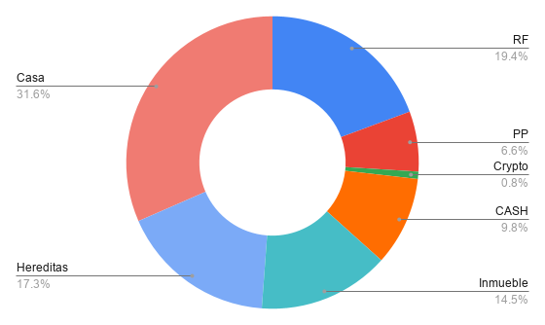
 |  | RF | 30,178.51 | 28.274%
 |  | PP | 10,364.64 | 9.711%
 |  | PIAS | 0.00 | 0.000%
 |  | Crypto | 1,256.13 | 1.177%
 |  | CASH | 15,357.43 | 14.388% | 8,945.34
 |  | Inmueble | 22,642.74 | 21.214%
 |  | Hereditas | 26,936.07 | 25.236%
 |  |  | €106,735.52

 |  | RF | 30,178.51 | 19.351%
 |  | PP | 10,364.64 | 6.646%
 |  | PIAS | 0.00 | 0.000%
 |  | Crypto | 1,256.13 | 0.805%
 |  | CASH | 15,357.43 | 9.848%
 |  | Inmueble | 22,642.74 | 14.519%
 |  | Casa | 49,215.78 | 31.558%
 |  | Hereditas | 26,936.07 | 17.272%
 |  |  | €155,951.30

2026-05-11
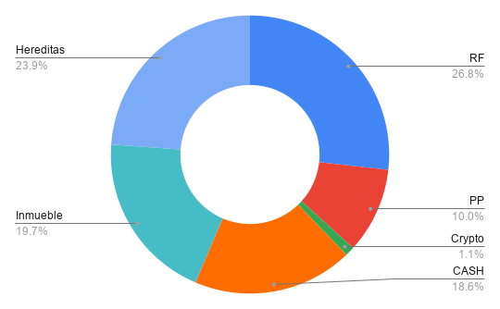
 |  |  | Date | 2025-03-06

Tipo Activo | Activo | Cantidad | NAV | Broker
RF | BBVA | 792 | 7,353.92 | BBVA | 9836
RF | IAG | 0 | 0.00 | BBVA | 5129.85
RF | Grifols | 180 | 0.00 | BBVA | 1533.24
RF | BKT | 120 | 1,668.00 | BKT | 1231.8
RF | OHLA | 5000 | 0.00 | BKT
PP | Plan Pensiones |  | 11,494.69 | ING
PIAS | SIALP |  | 0.00 | NN
PIAS | PIAS |  | 0.00 | BKT
RF | Fondos |  | 17,669.82 | BKT | 11791.47
RF | Fondos |  | 4,163.76 | My Investor | 1447.7
Crypto | EARN |  | 1,256.13 | Crypto |  |  | 43 | 50
Crypto | Metamask |  | 0.00 | Crypto |  |  | 38 | 67
Crypto | WANA |  | 0.00 | Crypto |  |  | 37
Crypto | AXIE |  | 0.00 | Crypto
CASH | Comun |  | 6,243.60 | RuralVia | 6,673.34 | 13346.68
CASH | Comun |  | 429.75 | BKT
CASH | Antonio |  | 3,101.47 | BKT
CASH | CASH |  | 51.23 | SAN
CASH | CASH |  | 9,897.92 | ING
CASH | CASH |  | 1,697.85 | BBVA
Inmueble | AQ |  | 22,766.12
Hereditas |  |  | 27,504.73
Casa | 3C + AB |  | 49,579.28

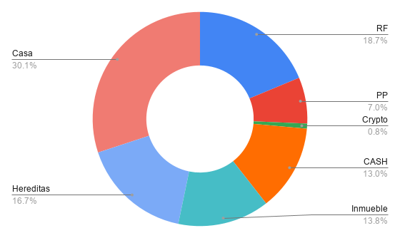
 |  | RF | 30,855.50 | 26.761%
 |  | PP | 11,494.69 | 9.969%
 |  | PIAS | 0.00 | 0.000%
 |  | Crypto | 1,256.13 | 1.089%
 |  | CASH | 21,421.81 | 18.579% | 14,748.47
 |  | Inmueble | 22,766.12 | 19.745%
 |  | Hereditas | 27,504.73 | 23.855%
 |  |  | €115,298.98

 |  | RF | 30,855.50 | 18.714%
 |  | PP | 11,494.69 | 6.972%
 |  | PIAS | 0.00 | 0.000%
 |  | Crypto | 1,256.13 | 0.762%
 |  | CASH | 21,421.81 | 12.993%
 |  | Inmueble | 22,766.12 | 13.808%
 |  | Casa | 49,579.28 | 30.070%
 |  | Hereditas | 27,504.73 | 16.682%
 |  |  | €164,878.26

2026-06-07
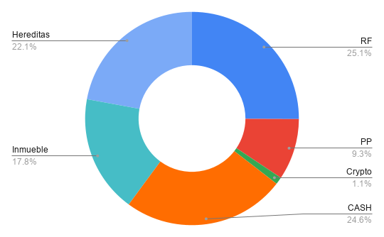
 |  |  | Date | 2025-03-06

Tipo Activo | Activo | Cantidad | NAV | Broker
RF | BBVA | 792 | 7,608.72 | BBVA | 9836
RF | IAG | 0 | 0.00 | BBVA | 5129.85
RF | Grifols | 180 | 0.00 | BBVA | 1533.24
RF | BKT | 120 | 1,648.80 | BKT | 1231.8
RF | OHLA | 5000 | 0.00 | BKT
PP | Plan Pensiones |  | 11,938.75 | ING
PIAS | SIALP |  | 0.00 | NN
PIAS | PIAS |  | 0.00 | BKT
RF | Fondos |  | 18,500.54 | BKT | 11791.47
RF | Fondos |  | 4,461.03 | My Investor | 1447.7
Crypto | EARN |  | 1,405.99 | Crypto |  | 43 | 50
Crypto | Metamask |  | 0.00 | Crypto |  | 38 | 67
Crypto | WANA |  | 0.00 | Crypto |  | 37
Crypto | AXIE |  | 0.00 | Crypto
CASH | Comun |  | 6,029.69 | RuralVia
CASH | Comun |  | 380.50 | BKT
CASH | Antonio |  | 4,915.48 | BKT
CASH | CASH |  | 831.20 | SAN
CASH | CASH |  | 16,771.53 | ING
CASH | CASH |  | 2,673.55 | BBVA
Inmueble | AQ |  | 22,883.55
Hereditas |  |  | 28,384.22
Casa | 3C |  | 39,943.47

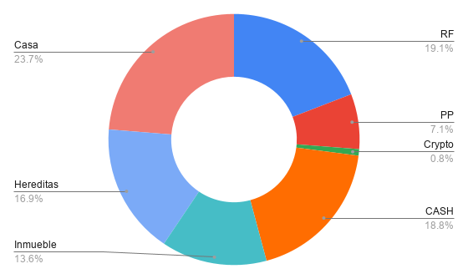
 |  | RF | 32,219.09 | 25.086%
 |  | PP | 11,938.75 | 9.296%
 |  | PIAS | 0.00 | 0.000%
 |  | Crypto | 1,405.99 | 1.095%
 |  | CASH | 31,601.95 | 24.606% | 31,601.95
 |  | Inmueble | 22,883.55 | 17.817%
 |  | Hereditas | 28,384.22 | 22.100%
 |  |  | €128,433.54

 |  | RF | 32,219.09 | 19.135%
 |  | PP | 11,938.75 | 7.090%
 |  | PIAS | 0.00 | 0.000%
 |  | Crypto | 1,405.99 | 0.835%
 |  | CASH | 31,601.95 | 18.769%
 |  | Inmueble | 22,883.55 | 13.591%
 |  | Casa | 39,943.47 | 23.723%
 |  | Hereditas | 28,384.22 | 16.858%
 |  |  | €168,377.01

2026-07-05
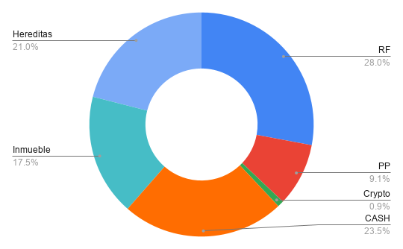
 |  |  | Date | 2025-03-06

Tipo Activo | Activo | Cantidad | NAV | Broker
RF | BBVA | 792 | 8,914.08 | BBVA
RF | NFLX | 20 | 1,362.28 | BKT
RF | ORCL | 10 | 1,230.44 | BKT
RF | BKT | 120 | 1,809.60 | BKT
RF | OHLA | 5000 | 0.00 | BKT
PP | Plan Pensiones |  | 11,975.70 | ING
PIAS | SIALP |  | 0.00 | NN
PIAS | PIAS |  | 0.00 | BKT
RF | Fondos |  | 18,713.36 | BKT
RF | Fondos |  | 4,631.98 | My Investor
Crypto | EARN |  | 1,180.94 | Crypto |  | 43 | 50
Crypto | Metamask |  | 0.00 | Crypto |  | 38 | 67
Crypto | WANA |  | 0.00 | Crypto |  | 37
Crypto | AXIE |  | 0.00 | Crypto
CASH | Comun |  | 5,843.39 | RuralVia
CASH | Comun |  | 511.05 | BKT
CASH | Antonio |  | 1,150.13 | BKT
CASH | CASH |  | 1,046.38 | SAN
CASH | CASH |  | 18,613.66 | ING
CASH | CASH |  | 3,596.41 | BBVA
Inmueble | AQ |  | 23,001.30
Hereditas |  |  | 27,559.88
Casa | 3C |  | 40,308.34

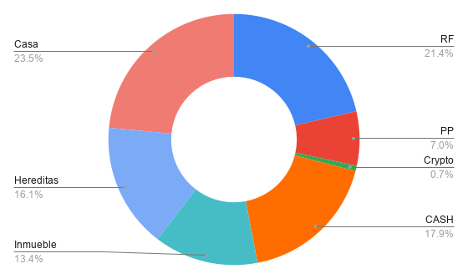
 |  | RF | 36,661.74 | 27.956%
 |  | PP | 11,975.70 | 9.132%
 |  | PIAS | 0.00 | 0.000%
 |  | Crypto | 1,180.94 | 0.901%
 |  | CASH | 30,761.02 | 23.457% | 30,761.02
 |  | Inmueble | 23,001.30 | 17.539%
 |  | Hereditas | 27,559.88 | 21.016%
 |  |  | €131,140.57

 |  | RF | 36,661.74 | 21.383%
 |  | PP | 11,975.70 | 6.985%
 |  | PIAS | 0.00 | 0.000%
 |  | Crypto | 1,180.94 | 0.689%
 |  | CASH | 30,761.02 | 17.942%
 |  | Inmueble | 23,001.30 | 13.416%
 |  | Casa | 40,308.34 | 23.510%
 |  | Hereditas | 27,559.88 | 16.075%
 |  |  | €171,448.91

